ARKUSZ WYCEN
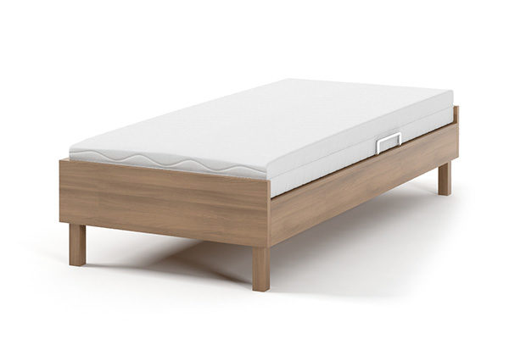
 |  |  |  | Załącznik nr 1 do Formularza Ofertowego
ARKUSZ WYCENY_SPECYFIKACJA_ŁÓŻKA HOTELOWE DLA INTERFERIE BORNIT SZKLARSKA PORĘBA
Ilość | SZEROKOŚĆ | DŁUGOŚĆ | CENA NETTO |  | Razem
36 | 90 | 200 |  |  | 0.00
4 | 100 | 200 |  |  | 0.00
RAZEM |  |  |  |  | 0.00
1. Na życzenie zamawiającego obowiązkiem Oferenta jest niezwłoczne przedstawienie materiałów (próbek), z którego wykonany będzie przedmiot zamówienia.
2. Produkt powinien posiadać conajmniej 24 miesięczną gwarancję, a materiały wszelkie atesty, dopuszczenia.
3. Poniżej przedstawiono model wzorcowy, dopuszcza się odstępstwo do modelu wzorcowego, po uprzednim zaakceptowaniu przez Zamawiającego wzoru proponowanego przez Oferenta.
WYMOGI ZE STANDARDÓW:
1. Podstawa łóżka z płyty o grubości ok. 2 cm, z zastrzeżeniem, iż dobrana przez Oferenta grubość płyty będzie gwarantowała stabilność uzytkowanej kontrukcji.
2. Stelaż drewniany bez elementów tekstylnych;
3. Rama łóżka wykonana z płyty laminowanej, o kolorystyce: KRONOPOL D2609PR Palermo Jasny;
4. Nogi okrągłe, drewniane o średnicy ok. 10 cm, 2 tylne nogi na kółkach;
5. Element pozwalający na łączenie łóżek, zapobiegający ich"rozjeżdżaniu się" przy ich połączeniu;
6. Na łączeniu łóżek nie może występować rama ani żaden inny element utrudniający korzystanie przy połączeniu łóżek;
7. Łóżka dostosowane do wysokości materaca 19 cm.
UWAGA: ŁÓŻKA BEZ MATERACY
MODEL WZORCOWY:

